カセット表
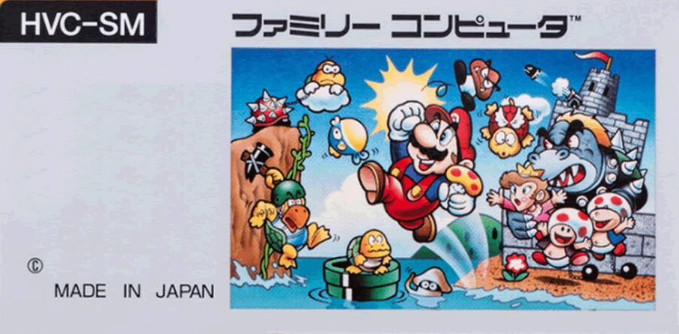
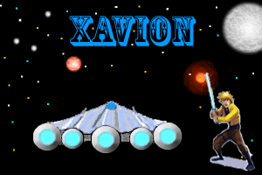
ザビオン
XAVION

Leprachaun

XAVION
ザビオン
Leprachaun

ケース
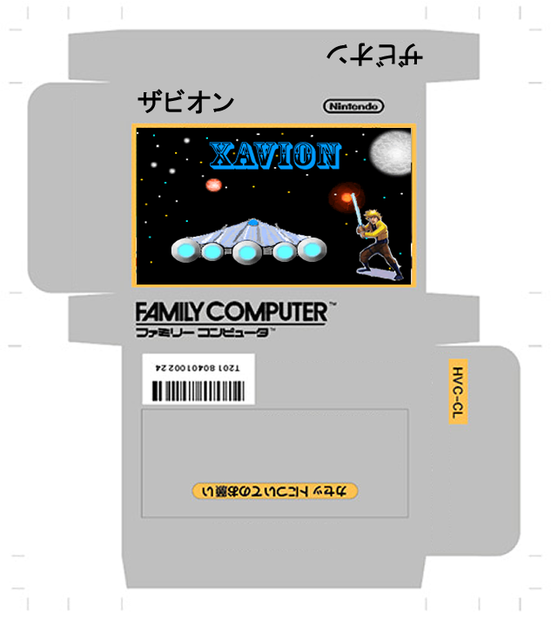

説明書
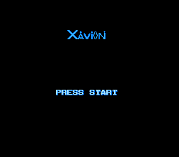
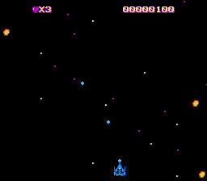
ファミリーコンピュータ

ザビオン

取扱説明書

この度は任天堂ファミリーコンピュータ ザビオスをお買い上げいただきまして、誠に有難うございました。
目次
１．使用上の注意
２．コントローラーの各部の名称と操作の説明
３．ザビオンの遊び方
１．使用上の注意
１）精密機器ですので、極端な温度条件下での使用や保管、および強いショックをさけてください。また絶対に分解しないでください。
２）長時間ゲームをするときは健康のため二時間ごとに１０分の小休止をしてください。

２．コントローラーの各部の名称と操作の説明
①コントロール ②スタート ③Aボタン
①コントロール
宇宙戦闘機を上下左右に移動します。
②スタート
ゲームをスタートさせます。ゲーム終了後は再度タイトル画面に移動します。
③Aボタン
戦闘機からレーザービームが飛び出します。
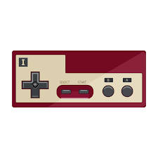

３．ザビオンの遊び方
トップ画面でスタートボタン
を押すとゲームがスタートし
ます。
戦闘画面ではコントロールで宇
宙戦闘機を上下左右に移動しま
す。
Aボタンを押すと強力なレーザ
ビームが出ます。

